상품제안서
송월타올 늘 감사합니다 타올 2P 세트 | 상품코드: S41207

 |  |  |  |  |  |  | 02-713-8555 | www.synergygift.co.kr
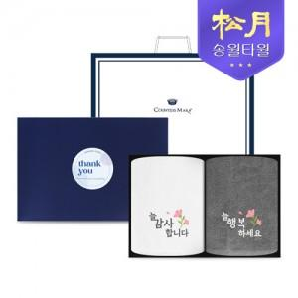

【상세/제작정보】

【인쇄/포장옵션】 | 실크, 자수 / 2P기본케이스+쇼핑백동봉

【공급단가】 | 수량 | 50~ | 100~ | 500~ | 1,000~ | 3,000~
*VAT별도 | 단가 | 10,000원 | 9,700원 | 8,950원 | 8,750원 | 8,600원

【상품 URL】 | https://www.synergygift.co.kr:443/src/goods_detail.php?gdno=41207

